关系图
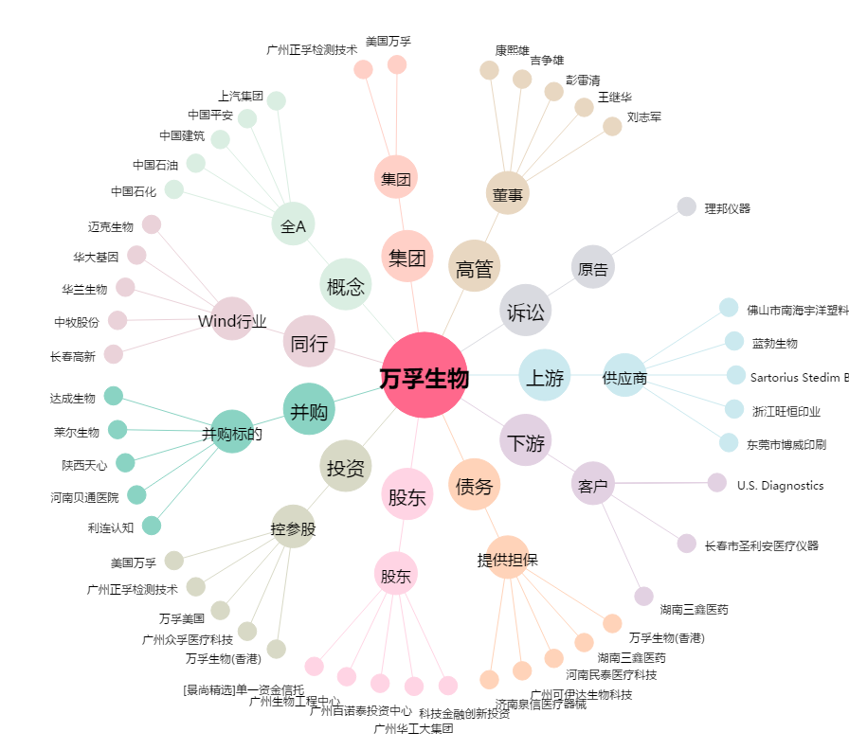
万孚生物[300482.SZ] - 关系概览图

